Лист 1
Прайс-лист
МИР ПРЯЖИ

В валюте: руб. (курс 1).
Цены указаны на 07.08.2020

№ | Номенклатура/ Характеристика номенклатуры | Описание | Изображение | Артикул | Цена | Ед. | Остаток | Ссылка на сайт
 | Набор мини-инструментов "Астра" XQ088 9 шт. | Набор мини-инструментов "Астра" XQ088 9 шт. | 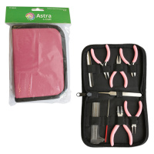 | 7718245 | 1079.41 |  |  | Изображение
 | Набор мини-инструментов "Астра" XQ088 9 шт. |  |  |  | 1079.41 | шт | 2 | Изображение
 | Пинцет с лопаткой для бисера «Astra&Craft» XQ028 | Пинцет с лопаткой для бисера «Astra&Craft» XQ028 | 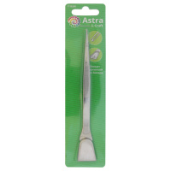 | 7718266 | 108.86 |  |  | Изображение
 | Пинцет с лопаткой для бисера «Astra&Craft» XQ028 |  |  |  | 108.86 | шт | 1 | Изображение
 | Тонкогубцы "Астра" JP06, 13 см | Тонкогубцы "Астра" JP06, 13 см | 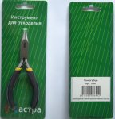 | 7701077 | 122.69 |  |  | Изображение
 | Тонкогубцы "Астра" JP06, 13 см |  |  |  | 122.69 | шт | 49 | Изображение

